stellina 7
STELLINA 7 Anno 2000 |  | ESECUZIONE |  | REQUISITO MINIMO | Buono=3 | SUFF=2 | INS=1
ELEMENTO 1 | CAVALIERE ROTAZIONE CODA DI PESCE | Cavaliere: La parte della bassa della schiena è inarcata, con le anche le spalle e la testa su una linea verticale. Una gamba è in estensione e in verticale, l’altra è distesa indietro con il piede in superficie, il più possibile vicino ad una posizione orizzontale. Dalla posizione di cavaliere le anche e le spalle ruotano di 180° per raggiungere la posizione di Coda di Pesce: il corpo in estensione verticale, (con) una gamba in estensione avanti con il piede in superficie e l'altra in verticale. | 1. | In posizione di cavaliere: mantenere disteso il ginocchio della gamba alla superficie

 |  |  | 2. | Mantenere l'arco nella zona lombare

 |  |  | 3. | Nella posizione di Coda di Pesce, mantenere la linea tra la gamba verticale, le anche, il busto e la testa

ELEMENTO 2 | AVVITAMENTO 360° | Dalla posizione di verticale si esegue un avvitamento discendente di 360° che deve essere completata ai talloni. Si esegue una verticale discendente. | 4. | Tempo di esecuzione lento (come negli obbligatori)

 |  |  | 5. | Mantenere l'asse durante le rotazioni

 |  |  | 6. | Mantenere i livelli costanti

ELEMENTO 3 | DOPPIA GAMBA DI BALLETTO | Dalla posizione supina si assume una doppia gamba di balletto. Le gambe unite e in estensione perpendicolari alla superficie. La testa in linea con il busto, viso in superficie. | 7. | Orecchie nell'acqua

 |  |  | 8. | Viso in superficie

 |  |  | 9. | Gambe perpendicolari alla superficie

ELEMENTO 4 | VERTICALE | Il corpo in estensione, perpendicolare alla superficie, le gambe unite, la testa rivolta verso il basso. La testa in modo particolare le orecchie, i fianchi e le caviglie in linea. Mantenere la verticale minimo sotto al ginocchio per 10". | 10. | Mostrare massimo controllo nella posizione verticale

 |  |  | 11. | Mantenere l'altezza minima al ginocchio per 10"

 |  |  | 12. | Linea tra testa anche e talloni

ELEMENTO 5 | TAVOLA VERTICALE eseguire la transizione in un tempo | Posizione tavola: le gambe sono flesse con i piedi, le tibie e le ginocchia (sono) unite e parallele alla superficie dell'acqua. La testa e i glutei sono perpendicolare alla superficie dell'acqua. Sollevare in un tempo le gambe in posizione verticale. Raggiungere l’altezza minima di glutei fuori dall'acqua | 13. | Sollevare le gambe in modo efficace

 |  |  | 14. | Mantenere i talloni immersi, nella posizione di tavola

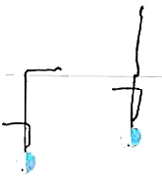
 |  |  | 15. | Eseguire l'alzata in un tempo

 |  |  | 16. | Mantenere il costume fuori per almento 2 tempi

ELEMENTO 6 | CARPIATA VERTICALE + 1 PIROETTA | Dalla posizione di carpiata in avanti, mantenendo questa posizione sollevare in un tempo le gambe in posizione verticale. Si esegue una piroetta alla massima altezza. Raggiungere l’altezza minima costume fuori. | 17. | Sollevare le gambe in modo efficace

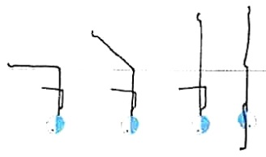
 |  |  | 18. | Eseguire l'alzata in un tempo con il costume fuori

 |  |  | 19. | Mantenere la linea durante la piroetta

ELEMENTO 7 | MARSUINO | Dalla posizione prona si assume la posizione carpiata in avanti. Le gambe si sollevano fino alla posizione verticale. Si effettua una verticale discendente. | 20. | Talloni in superficie nella posizione carpiata

 |  |  | 21. | Mantenere il più possibile l'angolo di 90° durante l'alzata

 |  |  | 22. | Linea della verticale

Cognome e Nome: |  |  |  | Totale singola valutazione
Società: |  |  |  | Punteggio totale per giudice | 0
Data:

 |  |  |  | Firma Giudice

stellina 6
STELLINA 6 Anno 2001 |  | ESECUZIONE |  | REQUISITO MINIMO | Buono=3 | SUFF=2 | INS=1
ELEMENTO 1 | DALLA POSIZIONE GRU ALLA POSIZIONE VERTICALE | 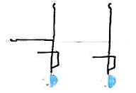 | 1 | Mantenere la linea
 |  |  | 2 | Tenere le ginocchia tese durante la transizione

 |  |  | 3 | L'altezza minima, appena sopra il ginocchio

ELEMENTO 2 | BARRACUDA | Dalla posizione supina, alla posizione carpiata indietro con le gambe perpendicolari alla superficie, si esegue un movimento rapido ed ascendente in verticale delle anche e delle gambe, mentre il corpo si srotola per assumere la posizione verticale. La ma | 4 | Mantenere chiare le posizioni
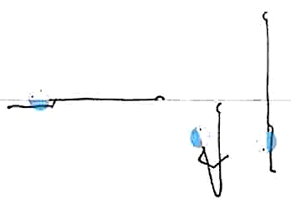

 |  |  | 5 | Estensione completa delle ginocchia

 |  |  | 6 | L'altezza minima della verticale dopo il thrust costume fuori

ELEMENTO 3 | GAMBA DI BALLETTO | Dalla posizione supina, una gamba deve rimanere costantemente in superficie, la punta del piede dell’altra gamba scorre lungo la parte interna della gamba in estensione sull’acqua fino ad assumere la posizione di gamba di balletto. Si flette la gamba di b | 7 | Orecchie nell'acqua

 |  |  | 8 | Petto in superficie

 |  |  | 9 | Piede della gamba parallela in superficie

 |  |  | 10 | Altezza minima della gamba verticale ½ coscia

ELEMENTO 4 | VERTICALE | Il corpo in estensione, perpendicolare alla superficie, le gambe unite, la testa rivolta verso il basso. La testa in modo particolare le orecchie, i fianchi e le caviglie in linea. Mantenere la verticale minimo sotto al ginocchio per 10". | 11 | Mostrare massimo controllo nella posizione verticale

 |  |  | 12 | Mantenere l'altezza minima sotto al ginocchio per 10"

 |  |  | 13 | Linea tra testa anche e talloni
ELEMENTO 5 | TAVOLA VERTICALE eseguire la transizione in un tempo | Posizione tavola: le gambe i piedi e le ginocchia sono unite e parallele alla superficie dell'acqua. La testa e i glutei sono perpendicolare alla superficie dell'acqua. Sollevare in un tempo le gambe in posizione verticale. Raggiungere l’altezza minima ½ | 14 | Sollevare le gambe in modo efficace
 |  |  | 15 | Mantenere i talloni sotto acqua, nella posizione di tavola

 |  |  | 16 | Eseguire l'alzata in un tempo

ELEMENTO 6 | CARPIATA VERTICALE | Dalla posizione di carpiata in avanti, sollevare in un tempo le gambe in posizione verticale. Raggiungere l’altezza minima ½ coscia. | 17 | Sollevare le gambe in modo efficace

 |  |  | 18 | Mantenere il bacino in superficie, nella posizione di carpiata avanti

 |  |  | 19 | Eseguire l'alzata in un tempo

ELEMENTO 7 | TUFFO DI PARTENZA | Eseguire il tuffo di partenza dal bordo della piscina. | 20 | Efficienza e massima spinta Controllo delle posizioni aeree Controllo dell'entrata in acqua

Cognome e Nome: |  |  |  | Totale singola valutazione
Società: |  |  |  | Punteggio totale per giudice | 0
Data:

 |  |  |  | Firma Giudice

stellina 5
STELLINA 5 Anno 2002 |  | ESECUZIONE |  | REQUISITO MINIMO | Buono=3 | SUFF=2 | INS=1
ELEMENTO 1 | PASSO D'USCITA | Dalla posizione spaccata, la gamba avanti si solleva descrivendo un arco di 180 gradi sulla superficie fino a raggiungere la gamba opposta assumendo così la posizione di arco in superficie. L’altezza dell'anca rimane costante e il più vicino possibile alla superficie. Con movimento continuo, si esegue un movimento di arco finale per la posizione supina. | 1 | Mantenere la testa, le spalle in linea con le anche in posizione di spaccata

 |  |  | 2 | Movimento continuo durante la transizione

 |  |  | 3 | Tenere il più possibile le ginocchia tese durante la transizione

ELEMENTO 2 | BARRACUDA | Dalla posizione supina, alla posizione carpiata indietro con le gambe perpendicolari alla superficie, si esegue un movimento rapido ed ascendente in verticale delle anche e delle gambe,mentre il corpo si srotola per assumere la posizione verticale. La massima altezza è desiderabile. | 4 | Mantenere le posizioni più chiare possibili

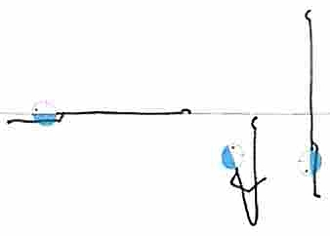
 |  |  | 5 | Estensione completa delle ginocchia

 |  |  | 6 | L'altezza minima della verticale dopo il thrust metà coscia

ELEMENTO 3 | GAMBA DI BALLETTO | Dalla posizione supina, una gamba deve rimanere costantemente in superficie, la punta del piede dell’altra gamba scorre lungo la parte interna della gamba in estensione sull’acqua fino ad assumere la posizione di gamba di balletto. Si flette la gamba di balletto senza muovere la coscia fino alla posizione di gamba flessa. La punta del piede scorre all’interno della gamba in estensione sulla superficie fino a raggiungere la posizione supina. | 7 | Orecchie nell'acqua

 |  |  | 8 | Petto in superficie

 |  |  | 9 | Piede della gamba parallela in superficie

ELEMENTO 4 | VERTICALE + DISCESA | Mantenendo la posizione di verticale il corpo discende lungo il proprio asse longitudinale fino a quando le punte dei piedi sono immerse. | 10 | Movimento continuo
 | mantenere la posizione verticale 12 remate
 |  |  | 11 | Mantenere la linea durante la discesa

 |  |  | 12 | Estendere le punte e ginocchia

ELEMENTO 5 | DA CARPIATA ALLA SPACCATA | Dalla posizione prona si assume la posizione carpiata in avanti. Si solleva una gamba descrivendo un arco di 180° alla superficie per assumere la posizione spaccata. | 13 | Posizione carpiata iniziale mantenere i 90°

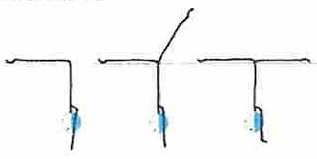
 |  |  | 14 | Posizione spaccata: spalla e testa in linea con le anche

 |  |  | 15 | Movimento continuo durante la transizione

Cognome e Nome Atl.: |  |  |  | Totale singola valutazione
Società: |  |  |  | Punteggio totale per giudice | 0
Data:

 |  |  |  | Firma Giudice

stellina 4
STELLINA 4 Anno 2003 |  | ESECUZIONE |  | REQUISITO MINIMO | Buono=3 | SUFF=2 | INS=1
ELEMENTO 1 | SVINCOLO DI ARIANA |  | 1 | Tirare ginocchia e punte

 |  |  | 2 | Le anche, le spalle e la testa in linea verticale

ELEMENTO 2 | VGP H DI GALLEGGIAMENTO senza remata mantenere la posizione | Il corpo in estensione in posizione verticale. La gamba flessa ha la punta del piede a contatto con la parte interna della gamba in estensione. Eseguire la figura all’altezza di galleggiamento. | 3 | Mostrare massimo controllo nella posizione VGP

 |  |  | 4 | E' consentito un minimo movimento di remata per bilanciare

 |  |  | 5 | Linea testa anche e tallone della gamba verticale

ELEMENTO 3 | DA ARCO IN SUPERFICIE ALLA POSIZIONE SUPINA | Dalla posizione di arco in superficie, le anche il petto ed il viso affiorano in sequenza nello stesso punto, con un movimento di scivolamento in avanti per raggiungere la posizione supina, fino a quando la testa non occuperà il posto che avevano le anche | 6 | Posizione di arco con gambe distese

 |  |  | 7 | Mantenere il pube ed i piedi in superficie

 |  |  | 8 | Controllo dello scivolamento

ELEMENTO 4 | DALLA CARPIATA IN AVANTI ALLA DOPPIA GAMBA DI BALLETTO IN IMMERSIONE | Dalla posizione di carpiata in avanti, mantenendo questa posizione il corpo ruota in avanti su un asse laterale in modo che le anche in un quarto di giro raggiungono la posizione dove prima era la testa, così da assumere la posizione di doppia gamba di ba | 9 | Mantenimento dei 90° durante tutta la transizione

 |  |  | 10 | Stabilità del corpo in movimento

 |  |  | 11 | Posizione finale doppia gamba di balletto

ELEMENTO 5 | VERTICALE H DI GALLEGGIAMENTO | Il corpo in estensione, perpendicolare alla superficie, le gambe unite, la testa rivolta verso il basso. La testa in modo particolare le orecchie, i fianchi e le caviglie in linea. | 12 | Mostrare massimo controllo nella posizione verticale

 |  |  | 13 | E' consentito un minimo movimento di remata per bilanciare

 |  |  | 14 | Linea tra testa anche e talloni

ELEMENTO 6 | TUFFO ARTISTICO | 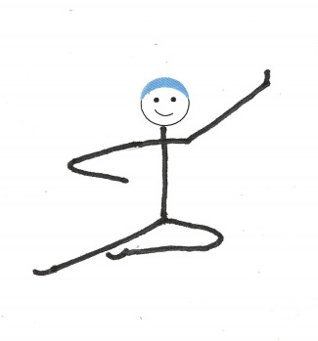 | 15 | Efficienza e massima elevazione Controllo delle posizioni aeree Controllo dell'entrata in acqua

Cognome e Nome Atl.: |  |  |  | Totale singola valutazione
Società: |  |  |  | Punteggio totale per giudice | 0
Data:

 |  |  |  | Firma Giudice

stellina 2
STELLINA 2 Anno 2005 |  | ESECUZIONE |  | REQUISITO MINIMO | Buono=3 | SUFF=2 | INS=1
ELEMENTO 1 | POSIZIONE BICI 10 "(braccia verso il basso) | La schiena è distesa e perpendicolare alla superficie dell’acqua, il collo è allungato, il mento in alto e le spalle verso il basso rilassate. Le cosce sono flesse rispetto al tronco e formano un angolo di circa 90° le ginocchia si trovano sul piano orizzontale e il più lontano possibili tra loro. La "gambata" viene eseguita alternativamente, utilizzando un movimento circolare, muovendo una gamba in senso orario e l'altra in senso antiorario. Le braccia servono come supporto per migliorare l'altezza e l'equilibrio | 1 | Schiena dritta

 |  |  | 2 | Non sono ammessi movimenti a forbice
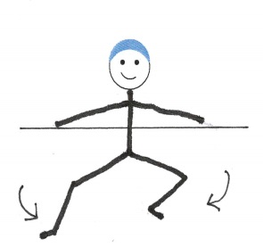

 |  |  | 3 | Altezza minima: spalle asciutte

ELEMENTO 2 | POSIZIONE CARPIATA tenere la posizione per 10" | Il corpo flesso all’altezza delle anche a formare un angolo di 90°. Gambe unite e in estensione.Il busto in estensione con il dorso piatto e la testa in linea | 4 | Dorso piatto

 |  |  | 5 | Glutei, polpacci e talloni in superficie

 |  |  | 6 | Angolo di 90° tra il busto e le gambe

ELEMENTO 3 | POSIZIONE SUPINA GAMBA FLESSA | Dalla posizione supina una gamba rimane sulla superficie mentre l’altra si flette, la punta del piede scorre lungo la parte interna della gamba estesa fino a raggiungere la posizione (di) supina gamba flessa. La coscia deve essere perpendicolare alla superficie. La punta scorre indietro all'interno della gamba estesa, raggiungendo nuovamente la posizione supina. | 7 | Orecchie sotto la superficie.

 |  |  | 8 | Il piede della gamba orizzontale non può scendere più di 5 cm sotto la superficie

 |  |  | 9 | La coscia della gamba flessa deve essere perpendicolare alla superficie dell'acqua

ELEMENTO 4 | SPACCATA | Le gambe sono divaricate sul piano sagittale in modo uniforme. I piedi e le cosce in superficie. La parte bassa della schiena è inarcata, con le anche, le spalle e la testa su una linea verticale | 10 | Anche spalle e testa su una linea verticale
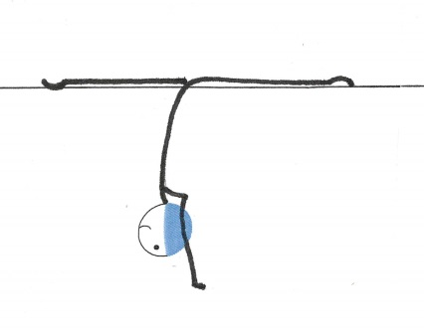

 |  |  | 11 | Parte bassa della schiena in arco

 |  |  | 12 | Ginocchia e piedi in estensione

ELEMENTO 5 | GAMBA DI BALLETTO SOTTOMARINA | La testa, il busto e la gamba orizzontale paralleli alla superficie. L'altra gamba perpendicolare alla superficie, con il livello dell’acqua tra la caviglia ed il ginocchio. | 13 | Testa e corpo paralleli alla superficie

 |  |  | 14 | Gamba tesa il più possibile perpendicolare alla superficie

 |  |  | 15 | Gamba orizzontale parallela alla superficie

ELEMENTO 6 | FENICOTTERO SOTTOMARINO | Il busto, la testa, la tibia della gamba flessa paralleli alla superficie. Tra il busto e la gamba in estensione si deve mantenere un angolo di 90°. Il livello dell’acqua deve essere tra il ginocchio e la caviglia della gamba in estensione. | 16 | Testa parallela alla superficie

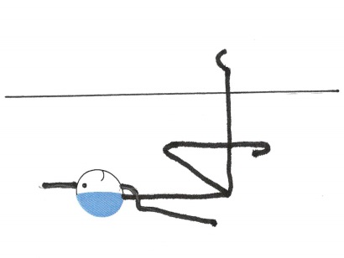
 |  |  | 17 | Gamba tesa il più possibile perpendicolare alla superficie

 |  |  | 18 | Gamba flessa parallela alla superficie

ELEMENTO 7 | TUFFO DI TESTA |  | 19 | Efficienza e massima elevazione Controllo delle posizioni aeree Controllo dell'entrata in acqua

Cognome e Nome Atl.: |  |  |  | Totale singola valutazione
Società: |  |  |  | Punteggio totale per giudice | 0
Data:

 |  |  |  | Firma Giudice

stellina 1
STELLINA 1 Anno 2006 |  | ESECUZIONE |  | REQUISITO MINIMO | Buono=3 | SUFF=2 | INS=1
ELEMENTO 1 | POSIZIONE PRONA | Il corpo in estensione con la testa, il dorso i glutei ed I talloni in superficie. Il viso può indifferentemente essere fuori o dentro l’acqua. Remata stazionaria | 1 | Cosce e piedi devono essere alla superficie dell'acqua.

 |  |  | 2 | Remata senza sforzo apparente e con movimento continuo

ELEMENTO 2 | POSIZIONE SUPINA | Posizione supina: Il corpo in estensione. Premere la testa verso il fondo, mantenere le orecchie in linea con la superficie, spingere le spalle verso il basso e il petto in alto, mantenere le costole sulla superficie, ombelico asciutto, retroversione del bacino, glutei contratti, gambe unite e spingere i talloni in alto. Remata stazionaria: Le braccia sono immobili, avambraccio-mano e le dita si muovono come una singola unità. Tenere il palmo della mano rivolto verso il fondo della piscina. Il polso e le dita sono alla stessa altezza. L'azione deve essere parallela alla superficie. La pressione dell'acqua deve essere uguale sia all'interno che all’esterno. Nel movimento verso l'interno pollice spinge (preme) verso i fianchi, nel movimento verso l’esterno il pollice si allontana dai fianchi. Il movimento deve essere costante e continuo, cercando la forza e la velocità ottimale per mantenere la posizione. Le mani sono in prossimità o al di sotto delle anche. | 3 | Viso deve essere alla superficie dell'acqua.

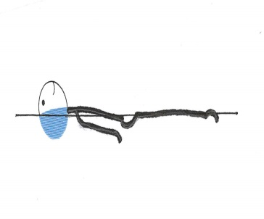
 |  |  | 4 | Cosce e piedi devono essere alla superficie dell'acqua.

 |  |  | 5 | Remata senza sforzo apparente e con movimento continuo

ELEMENTO 3 | TUB | Le gambe flesse ed unite, i piedi in superficie. Le ginocchia le tibie ed i piedi in superficie e paralleli a quest’ultima. Le cosce perpendicolari, la testa in linea con il busto, il viso in superficie. | 6 | Testa in linea con il busto

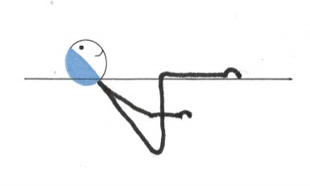
 |  |  | 7 | Piedi e ginocchia in superficie

 |  |  | 8 | Viso in superficie

ELEMENTO 4 | POSIZIONI DI GALLEGGIAMENTO 6" con le braccia sopra alla testa 6"con le gambe e braccia divaricate | Galleggiamento con le braccia in acqua all’altezza delle spalle e le gambe divaricate. Premere la testa verso il fondo, mantenere le orecchie in linea con la superficie, spingere le spalle verso il basso e il petto in alto, mantenere le costole sulla superficie, ombelico asciutto, retroversione del bacino, glutei contratti, gambe divaricate spingere i talloni in alto. Galleggiamento con le braccia in alto dietro alla testa Premere la testa verso il fondo | 9 | I piedi non devono affondare per almeno 5 secondi

 |  |  | 10 | Massima estensione senza l’utilizzo della remata

 |  |  | 11 | Viso fuori dall’acqua

ELEMENTO 5 | POSIZIONE RAGGRUPPATA | Il corpo in massima raccolta con le gambe unite,il dorso ricurvo. I talloni accostati ai glutei e la testa accostata alle ginocchia. | 12 | Gambe perpendicolari

 |  |  | 13 | Dorso ricurvo

 |  |  | 14 | Gambe unite

ELEMENTO 6 | CAPOVOLTA INDIETRO RAGGRUPPATA | Dalla posizione supina le ginocchia e le punte dei piedi scivolano sulla superficie per assumere la posizione di tuck. Con un movimento continuo la posizione raggruppata diventa più compatta, mentre il corpo ruota sul proprio asse laterale passate per le anche,fino a completare la rotazione. La figura termina in Posizione supina | 15 | I piedi in superficie

 |  |  | 16 | Uniformità del movimento durante la rotazione.

 |  |  | 17 | In posizione supina tenere il petto in superficie

ELEMENTO 7 | TUFFO A PENNELLO | 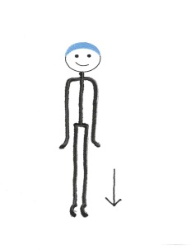 | 18 | Efficienza e massima elevazione Controllo delle posizioni aeree Controllo dell'entrata in acqua

Cognome e Nome Atl.: |  |  |  | Totale singola valutazione
Società: |  |  |  | Punteggio totale per giudice | 0
Data:

 |  |  |  | Firma Giudice

